Hoja1
f(x) = x^3 - 2x - 5
-1.00 | -4.00
-0.80 | -3.91
-0.60 | -4.02
-0.40 | -4.26
-0.20 | -4.61
0.00 | -5.00
0.20 | -5.39
0.40 | -5.74
0.60 | -5.98
0.80 | -6.09
1.00 | -6.00
1.20 | -5.67
1.40 | -5.06
1.60 | -4.10
1.80 | -2.77
2.00 | -1.00
2.20 | 1.25
2.40 | 4.02
2.60 | 7.38
2.80 | 11.35
3.00 | 16.00
Metodo de Biseccion |  |  | 1 |  |  | ERROR | 0.0001
 |  |  |  | xi | 2
f(x) = x^3 - 2x - 5 |  |  |  | xu | 2.2

x | f(x) |  | 2 | -1.00
-1.00 | -4.00 |  | 2.2 | 4.02
-0.80 | -3.91 |  |  | -4.02 | < 0
-0.60 | -4.02
-0.40 | -4.26 |  | 2 |  |  |  |  | < 0 xu = xr
-0.20 | -4.61 |  |  |  |  |  |  | > 0 xi = xr
0.00 | -5.00 | Iteraciones | xi | xu | xr | f(xi) | f(xr)
0.20 | -5.39 | 1 | 2 | 2.2 | 2.1 | -1.00 | 0.06 | -0.061
0.40 | -5.74 | 2 | 2 | 2.1 | 2.05 | -1.00 | -0.48 | 0.484875
0.60 | -5.98 | 3 | 2.05 | 2.1 | 2.075 | -0.48 | -0.22 | 0.104650
0.80 | -6.09 | 4 | 2.075 | 2.1 | 2.0875 | -0.22 | -0.08 | 0.016919
1.00 | -6.00 | 5 | 2.0875 | 2.1 | 2.09375 | -0.08 | -0.01 | 0.000701
1.20 | -5.67 | 6 | 2.09375 | 2.1 | 2.096875 | -0.01 | 0.03 | -0.000232
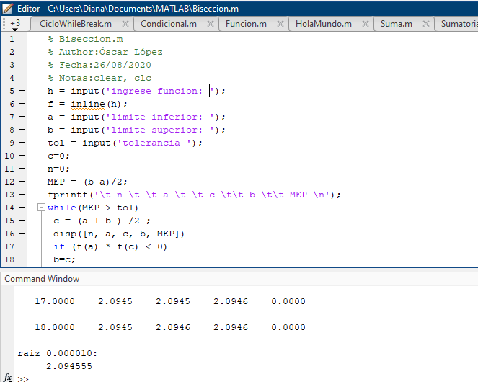
1.40 | -5.06 | 7 | 2.09375 | 2.096875 | 2.0953125 | -0.01 | 0.01 | -0.000076
1.60 | -4.10 | 8 | 2.09375 | 2.0953125 | 2.09453125 | -0.01 | 0.00 | 0.000002
1.80 | -2.77 | 9 | 2.09453125 | 2.0953125 | 2.094921875 | 0.00 | 0.00 | -0.000001
2.00 | -1.00 | 10 | 2.09453125 | 2.094921875 | 2.0947265625 | 0.00 | 0.00 | 0.000000
2.20 | 1.25 | 11 | 2.09453125 | 2.0947265625 | 2.0946289063 | 0.00 | 0.00 | 0.000000
2.40 | 4.02 | 12 | 2.09453125 | 2.0946289063 | 2.0945800781 | 0.00 | 0.00 | 0.000000
2.60 | 7.38 | 13 | 2.09453125 | 2.0945800781 | 2.0945556641 | 0.00 | 0.00 | 0.000000
2.80 | 11.35 | 14 | 2.09453125 | 2.0945556641 | 2.094543457 | 0.00 | 0.00 | 0.000000
3.00 | 16.00
 |  |  |  | xr | 2.094543457

